关系图
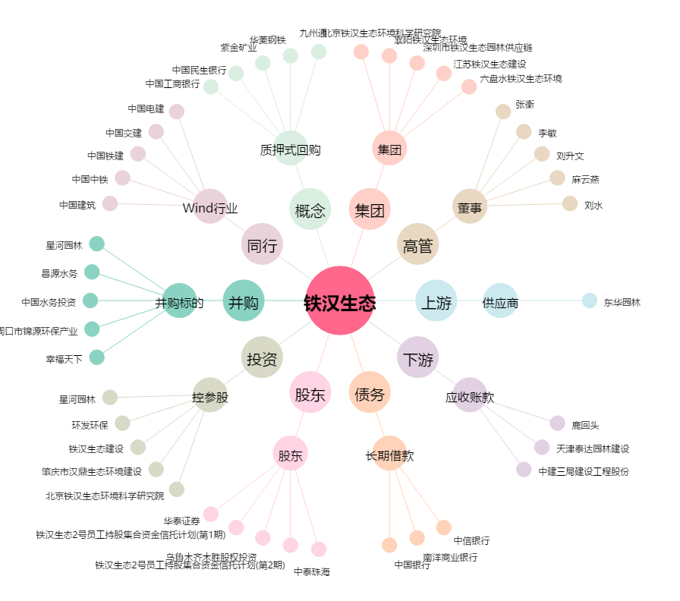
铁汉生态[300197.SZ] - 关系概览图

